Лист1
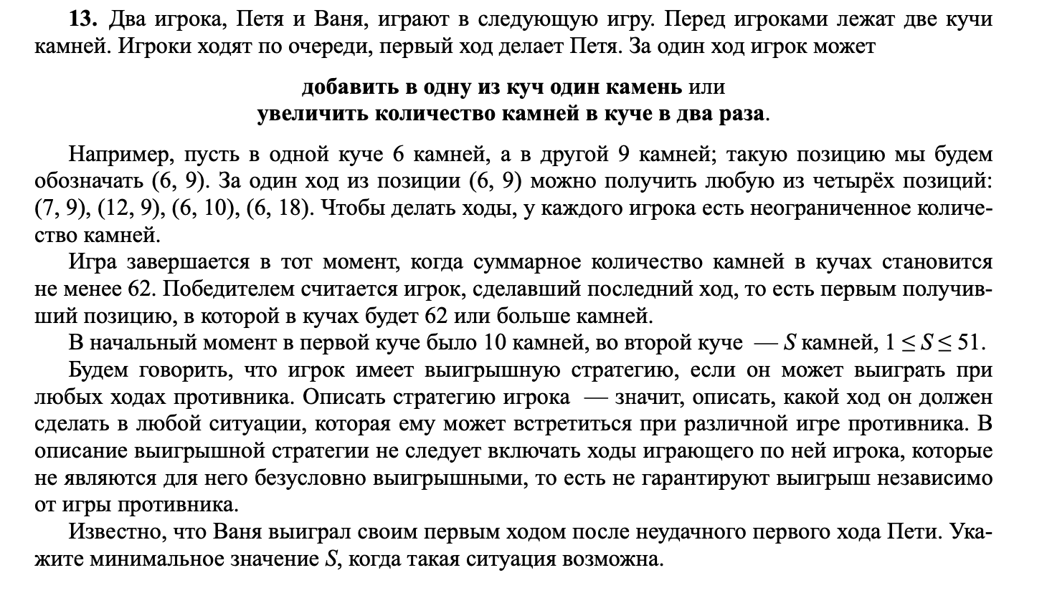
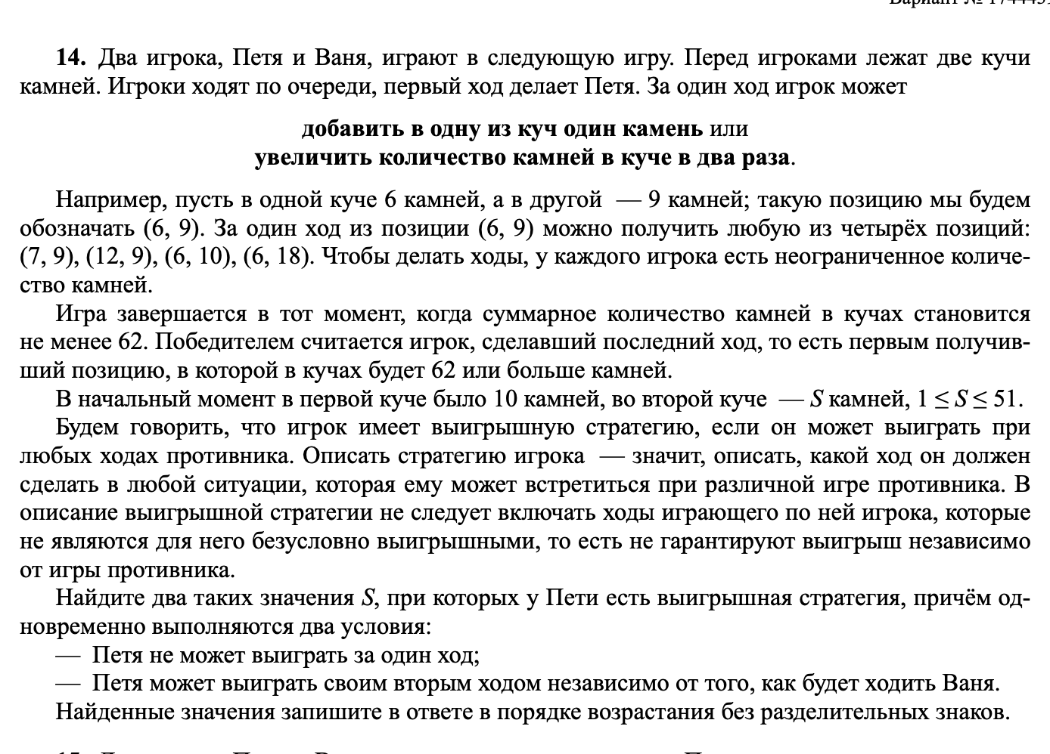
+1 | *2 |  | >=62

10 | 13 | 11 | 13 | 37 | 24 |  |  | 13
 |  | 10 | 14 | 38 | 24
 |  | 20 | 13 | 53 | 33
 |  | 10 | 26 | 62 | 36

10 | 25 | 11 | 25 | 12 | 25 | 62 | 37
 |  |  |  | 11 | 26 | 63 | 37
 |  |  |  | 22 | 25 | 72 | 47 |  |  |  | 2025
 |  |  |  | 11 | 50 | 111 | 61
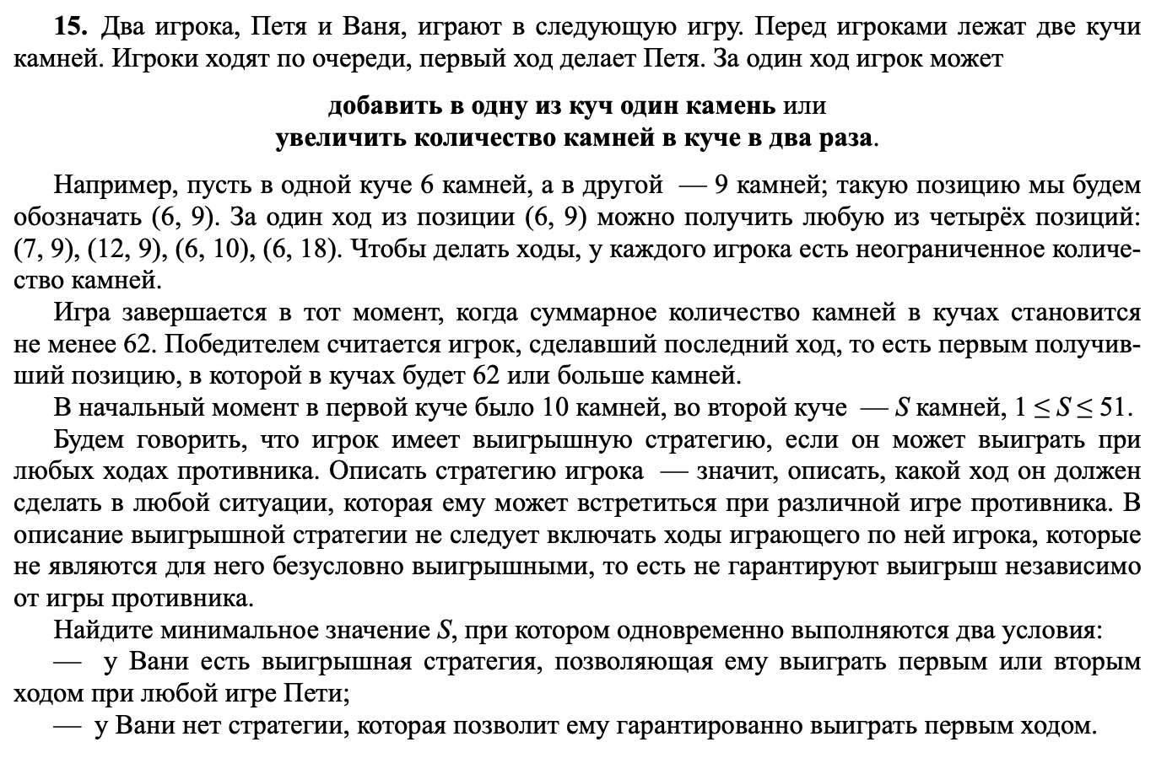
 |  | 10 | 26 | 11 | 26 | 63 | 37
 |  |  |  | 10 | 27 | 64 | 37
 |  |  |  | 20 | 26 | 72 | 46
 |  |  |  | 10 | 52 | 114 | 62
 |  | 20 | 25 | 21 | 25 | 71 | 46
 |  |  |  | 20 | 26 | 72 | 46
 |  |  |  | 40 | 25 | 105 | 65
 |  |  |  | 20 | 50 | 120 | 70
 |  | 10 | 50 | 11 | 50 | 111 | 61
 |  |  |  | 10 | 51 | 112 | 61
 |  |  |  | 20 | 50 | 120 | 70
 |  |  |  | 10 | 100 | 210 | 110

 |  |  |  |  |  |  |  |  |  |  |  |  | 24

 |  | 10 | 24 | 11 | 24 | 12 | 24 | 13 | 24 | 61 | 37 | 10 | 25 | 11 | 25 | 12 | 25 | 62 | 37 | 20 | 24 | 21 | 24 | 22 | 24 | 70 | 46 | 10 | 48 | 11 | 48 | 12 | 48 | 108 | 60
 |  |  |  |  |  | 36 |  | 12 | 25 | 62 | 37 |  |  | 36 |  | 11 | 26 | 63 | 37 |  |  | 45 |  | 21 | 25 | 71 | 46 |  |  | 59 |  | 11 | 49 | 109 | 60
 |  |  |  |  |  |  |  | 24 | 24 | 72 | 48 |  |  |  |  | 22 | 25 | 72 | 47 |  |  |  |  | 42 | 24 | 108 | 66 |  |  |  |  | 22 | 48 | 118 | 70
 |  |  |  |  |  |  |  | 12 | 48 | 108 | 60 |  |  |  |  | 11 | 50 | 111 | 61 |  |  |  |  | 21 | 48 | 117 | 69 |  |  |  |  | 11 | 96 | 203 | 107
 |  |  |  |  |  | 11 | 25 | 12 | 25 | 62 | 37 |  |  | 10 | 26 | 11 | 26 | 63 | 37 |  |  | 20 | 25 | 21 | 25 | 71 | 46 |  |  | 10 | 49 | 11 | 49 | 109 | 60
 |  |  |  |  |  |  |  | 11 | 26 | 63 | 37 |  |  | 36 |  | 10 | 27 | 64 | 37 |  |  | 45 |  | 20 | 26 | 72 | 46 |  |  | 59 |  | 10 | 50 | 110 | 60
 |  |  |  |  |  |  |  | 22 | 25 | 72 | 47 |  |  |  |  | 20 | 26 | 72 | 46 |  |  |  |  | 40 | 25 | 105 | 65 |  |  |  |  | 20 | 49 | 118 | 69
 |  |  |  |  |  |  |  | 11 | 50 | 111 | 61 |  |  |  |  | 10 | 52 | 114 | 62 |  |  |  |  | 20 | 50 | 120 | 70 |  |  |  |  | 10 | 98 | 206 | 108
 |  |  |  |  |  | 22 | 24 | 23 | 24 | 71 | 47 |  |  | 20 | 25 | 21 | 25 | 71 | 46 |  |  | 40 | 24 | 41 | 24 | 106 | 65 |  |  | 20 | 48 | 21 | 48 | 117 | 69
 |  |  |  |  |  |  |  | 22 | 25 | 72 | 47 |  |  | 45 |  | 20 | 26 | 72 | 46 |  |  | 64 |  | 40 | 25 | 105 | 65 |  |  | 68 |  | 20 | 49 | 118 | 69
 |  |  |  |  |  |  |  | 44 | 24 | 112 | 68 |  |  |  |  | 40 | 25 | 105 | 65 |  |  |  |  | 80 | 24 | 184 | 104 |  |  |  |  | 40 | 48 | 136 | 88
 |  |  |  |  |  |  |  | 22 | 48 | 118 | 70 |  |  |  |  | 20 | 50 | 120 | 70 |  |  |  |  | 40 | 48 | 136 | 88 |  |  |  |  | 20 | 96 | 212 | 116
 |  |  |  |  |  | 11 | 48 | 12 | 48 | 108 | 60 |  |  | 10 | 50 | 11 | 50 | 111 | 61 |  |  | 20 | 48 | 21 | 48 | 117 | 69 |  |  | 10 | 96 | 11 | 96 | 203 | 107
 |  |  |  |  |  |  |  | 11 | 49 | 109 | 60 |  |  | 60 |  | 10 | 51 | 112 | 61 |  |  | 68 |  | 20 | 49 | 118 | 69 |  |  | 106 |  | 10 | 97 | 204 | 107
 |  |  |  |  |  |  |  | 22 | 48 | 118 | 70 |  |  |  |  | 20 | 50 | 120 | 70 |  |  |  |  | 40 | 48 | 136 | 88 |  |  |  |  | 20 | 96 | 212 | 116
 |  |  |  |  |  |  |  | 11 | 96 | 203 | 107 |  |  |  |  | 10 | 100 | 210 | 110 |  |  |  |  | 20 | 96 | 212 | 116 |  |  |  |  | 10 | 192 | 394 | 202

